Sheet1
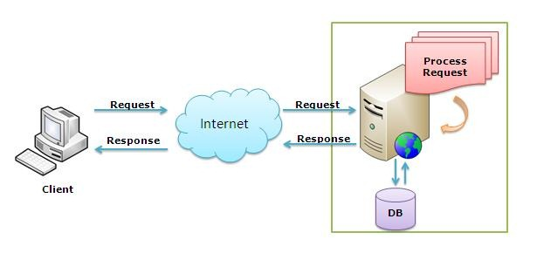

 | Code follow

 | UI | HTML: các file html ở trong views(in area), có login là phần chung nên viết luôn ở phần views chính
 |  | JS: ở trong Scripts |  |  |  | là phần Client như trong hình vẽ

 |  |  |  |  | Xử lý events, sau đó gửi request về server(thông qua ajax)

 |  | API controller: ở trong controller chính |  |  | (Nơi nhận request từ bên client)

 |  |  |  | Xử lý nghiệp vụ
 |  |  |  | gọi đến Model trong areas
 |  |  |  |  |  |  | là phần process request như trong hình vẽ

 |  |  | Model: | Interface: Khai bao các function xử lý nghiệp vụ |  |  |  |  | Script
 |  |  |  |  |  |  |  |  | Service: viết các hàm để sử dụng ajax request về server
 |  |  |  | Thực thi(triển khai cụ thể) các hàm đã khai báo ở interface |  |  |  |  | viewmodel: xử lý nghiệp vụ
 |  |  |  |  |  |  |  |  | start: binding knockout js và xử lý UI bằng JS nếu có

 |  |  |  |  | DB

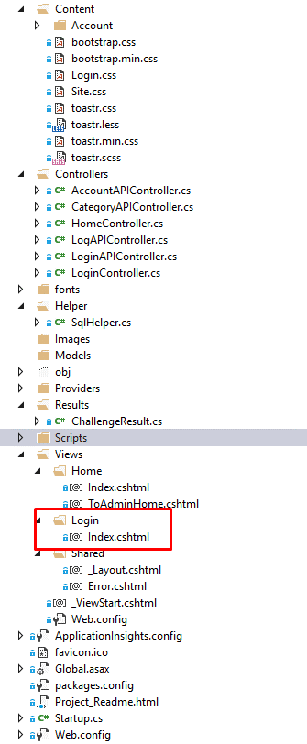
Khi xem code(cụ thể ở chức năng login): xem ở UI trước
 | Chạy chương trình rồi ở chrome: http://localhost:49421/admin
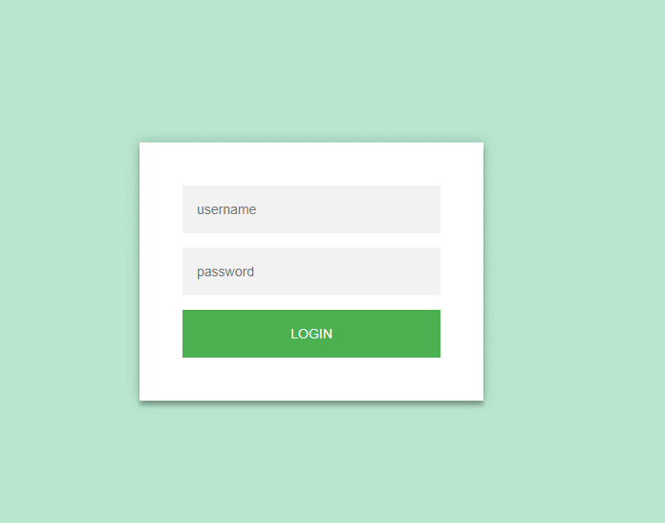

muốn xem chức năng năng này có nghiệp vụ gì thì ở viewmodel ở script
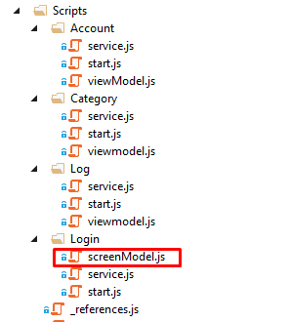

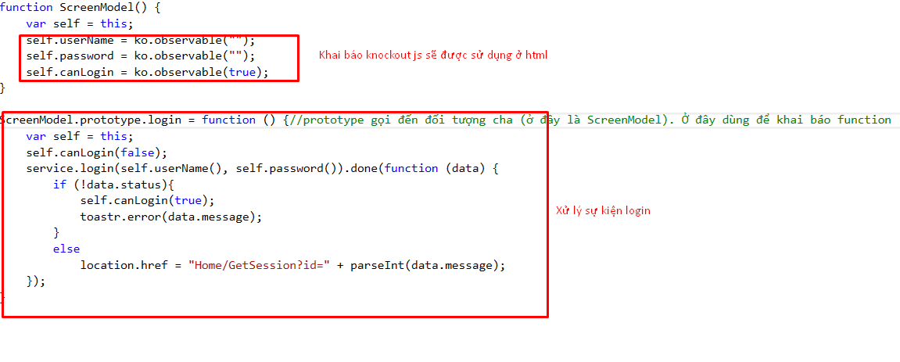

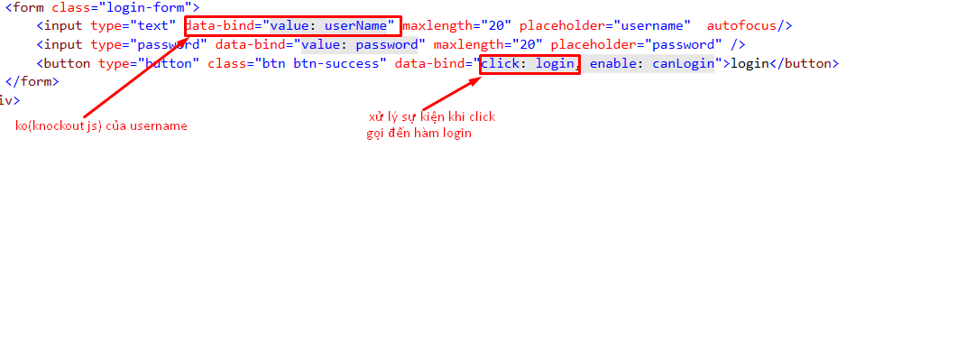

 |  | gọi hàm login trong service. Có hai parameter là username và password

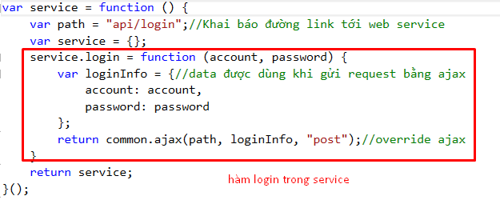

 |  |  |  |  |  |  |  | NOTE: MUỐN XEM CHI TIẾT: CLICK VÀO ĐÓ VÀ NHẤN F12
 |  |  |  |  |  |  |  | (ví dụ: muốn xem đối tuowgnj RespondingRequest là gì: click vào nó và nhấn f12)
 |  |  |  |  | dùng ajax để gọi request

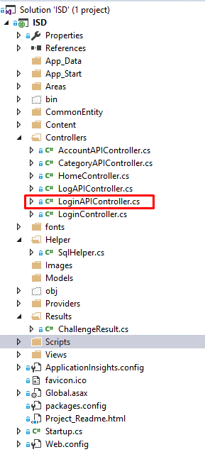

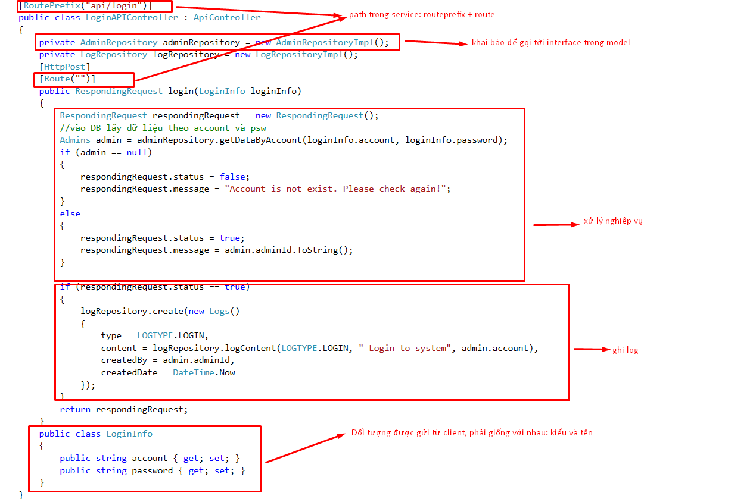

Khi xử lý nghiệp vụ API controller sẽ gọi đến model trong area ( muốn xác định ở model nào thì xem Interface của nó)
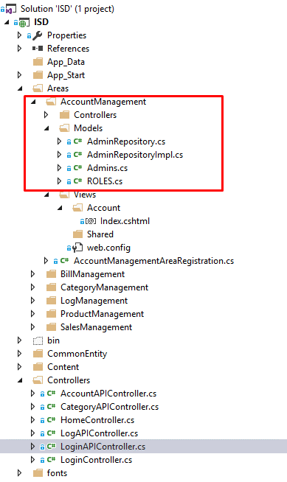

Ở đây là AdminRepository thì nó sẽ ở AdminManagement(Chỗ này bên kia là Account vì trước đặt lởm nhưng ko muốn sửa lại) -> Model

NOTE:
Interface: sẽ bắt đầu bằng tên quản lý chức năng + Repository(ví dụ: Category -> sẽ là CategoryRepository)
Thực thi Interface: sẽ là tên Interface + Impl(vd: CategoryRepositoryImpl)

